Financial offer
Додаток 1 - Форма фінансової пропозиції до Запрошення до участі у тендері RFQ М-08-2025 на закупівлю брендованого одягу та блокнотів

Назва Постачальника
Код ЄДРПОУ/ІПН
Прізвище та ім’я контактної особи/ відповідального менеджера
Телефон (організації, контактної особи)
Електронна адреса

Будь ласка, використовуйте цю форму для вашої технічної специфікації щодо зазначених товарів. Заповніть поля, зафарбовані жовтим.

№ | Характеристика товару | Необхідна кількість | Одиниці виміру | Візуалізація з логотипом | Опис товару, що пропонується Постачальником | Назва запропонованого товару | Кількість, що пропонується | Одиниці виміру | Ціна за 1 одиницю, грн., в т.ч. ПДВ | Вартість, грн., в т. ч. ПДВ | Коментар за необхідності
1 | КОФТА Тип: худі Модель: оверсайз, унісекс Наявність капюшона Накладна кишеня типу "кенгуру" Довгий рукав Матеріал: - Склад: 70% бавовна / 30% синтетичне волокно - Щільність тканини: 320 г/м² - Внутрішній шар — фліс Розміри: від ХS до XL Вимоги до якості: -М’який та зносостійкий матеріал -Стійкість до усадки та деформації після прання -Якісна обробка швів Колір: блакитний Обробка резинкою: низ виробу та манжети Логотип: двостороннє нанесення (спереду та ззаду виробу) | 58 | шт | 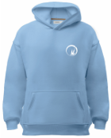 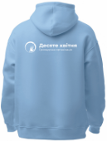 | КОФТА |  |  |  |  | 0.00
 |  |  |  |  | Тип
 |  |  |  |  | Модель
 |  |  |  |  | Наявність капюшона
 |  |  |  |  | Накладна кишеня типу «кенгуру»
 |  |  |  |  | Довгий рукав
 |  |  |  |  | Склад тканини
 |  |  |  |  | Щільність тканини
 |  |  |  |  | Внутрішній шар
 |  |  |  |  | Розміри
 |  |  |  |  | Колір
 |  |  |  |  | Обробка резинкою
2 | ФУТБОЛКА Модель: унісекс Короткий рукав Матеріал: - Склад: бавовна не менше 90% - Щільність тканини: 190 г/м² Розміри: від ХS до XL Вимоги до якості: -М’який та зносостійкий матеріал -Стійкість до усадки та деформації після прання -Якісна обробка швів Колір: блакитний Обробка горловини: рібаною та тасьмою для посилення горловини Логотип: двостороннє нанесення (спереду та ззаду виробу) | 58 | шт | 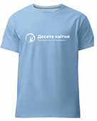 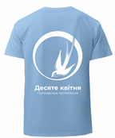 | ФУТБОЛКА |  |  |  |  | 0.00
 |  |  |  |  | Модель
 |  |  |  |  | Короткий рукав
 |  |  |  |  | Склад тканини
 |  |  |  |  | Щільність тканини
 |  |  |  |  | Розміри
 |  |  |  |  | Колір
 |  |  |  |  | Обробка горловини рібаною та тасьмою
3 | БЛОКНОТ Особливості: на гумці Формат: A5 Тип палітурки: клейовий Обкладинка: гнучка "по типу шкіри" Внутрішній блок: сторінки у лінію Щільність папіру внутрішнього блоку: не менше 70–80 г/м² Кількість сторінок: 180-200 шт Нанесення логотипу: УФ-друк, одностороннє Колір: синій | 58 | шт | 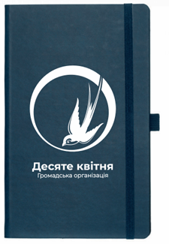 | БЛОКНОТ |  |  |  |  | 0.00
 |  |  |  |  | Особливості
 |  |  |  |  | Формат
 |  |  |  |  | Тип палітурки
 |  |  |  |  | Тип обкладинки
 |  |  |  |  | Щільність папіру
 |  |  |  |  | Кількість сторінок
 |  |  |  |  | Тип нанесення логотипу
 |  |  |  |  | Колір
Загальна вартість: |  |  |  |  |  |  |  |  |  | 0.00

Після заповнення прохання подати цей документ у форматі PDF і в Excel.

 |  |  |  |  | П.І.Б. ФОП/уповноваженої особи:
 |  |  |  |  | Дата:
 |  |  |  |  | Підпис:
 |  |  |  |  | Печатка (за наявності):

